17a
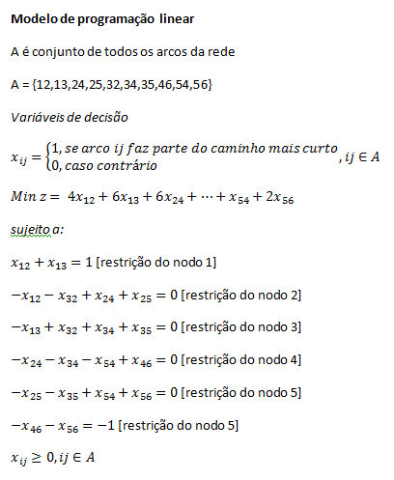

x12 | x13 | x24 | x25 | x32 | x34 | x35 | x46 | x54 | x56
1 | 0 | 0 | 1 | 0 | 0 | 0 | 0 | 0 | 1

1 | 1 |  |  |  |  |  |  |  |  | 1 | = | 1
-1 |  | 1 | 1 | -1 |  |  |  |  |  | 0 | = | 0
 | -1 |  |  | 1 | 1 | 1 |  |  |  | 0 | = | 0
 |  | -1 |  |  | -1 |  | 1 | -1 |  | 0 | = | 0
 |  |  | -1 |  |  | -1 |  | 1 | 1 | 0 | = | 0
 |  |  |  |  |  |  | -1 |  | -1 | -1 | = | -1

4 | 6 | 6 | 2 | 3 | 3 | 4 | 6 | 1 | 2 | 8

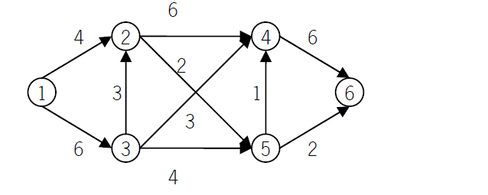

Caminho mais curto: 1-2-5-6 com comprimento 8

17b
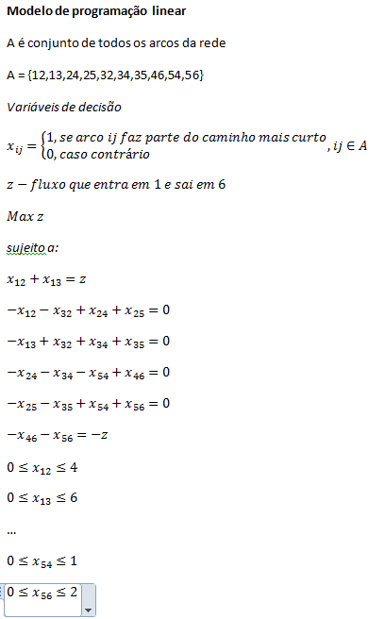

 | x12 | x13 | x24 | x25 | x32 | x34 | x35 | x46 | x54 | x56 | z
 | 4 | 4 | 5 | 0 | 1 | 0 | 3 | 6 | 1 | 2 | 8
 | <= | <= | <= | <= | <= | <= | <= | <= | <= | <=
 | 4 | 6 | 6 | 2 | 3 | 3 | 4 | 6 | 1 | 2

1 | 1 | 1 |  |  |  |  |  |  |  |  | -1 | 0 | = | 0
2 | -1 |  | 1 | 1 | -1 |  |  |  |  |  |  | 0 | = | 0
3 |  | -1 |  |  | 1 | 1 | 1 |  |  |  |  | 0 | = | 0
4 |  |  | -1 |  |  | -1 |  | 1 | -1 |  |  | 0 | = | 0
5 |  |  |  | -1 |  |  | -1 |  | 1 | 1 |  | 0 | = | 0
6 |  |  |  |  |  |  |  | -1 |  | -1 | 1 | 0 | = | 0

 | Fluxo máximo 8 (4 unidades de 1 para 2, 4 de 1 para 3, 5 de 2 para 4, …)

17c
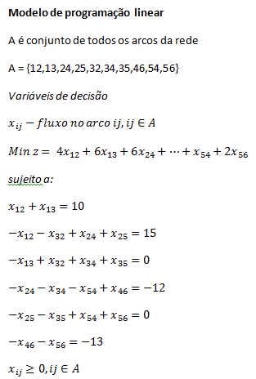
x12 | x13 | x24 | x25 | x32 | x34 | x35 | x46 | x54 | x56
10 | 0 | 0 | 25 | 0 | 0 | 0 | 0 | 12 | 13

1 | 1 |  |  |  |  |  |  |  |  | 10 | = | 10
-1 |  | 1 | 1 | -1 |  |  |  |  |  | 15 | = | 15
 | -1 |  |  | 1 | 1 | 1 |  |  |  | 0 | = | 0
 |  | -1 |  |  | -1 |  | 1 | -1 |  | -12 | = | -12
 |  |  | -1 |  |  | -1 |  | 1 | 1 | 0 | = | 0
 |  |  |  |  |  |  | -1 |  | -1 | -13 | = | -13

4 | 6 | 6 | 2 | 3 | 3 | 4 | 6 | 1 | 2 | 128

Solução óptima: 10 unidades de 1 para 2, em 2 passam a estar 25 que vão para 5, 12 vão de 5 para 4 e 13 de 5 para 6.
Custo total: 128

